Hoja1
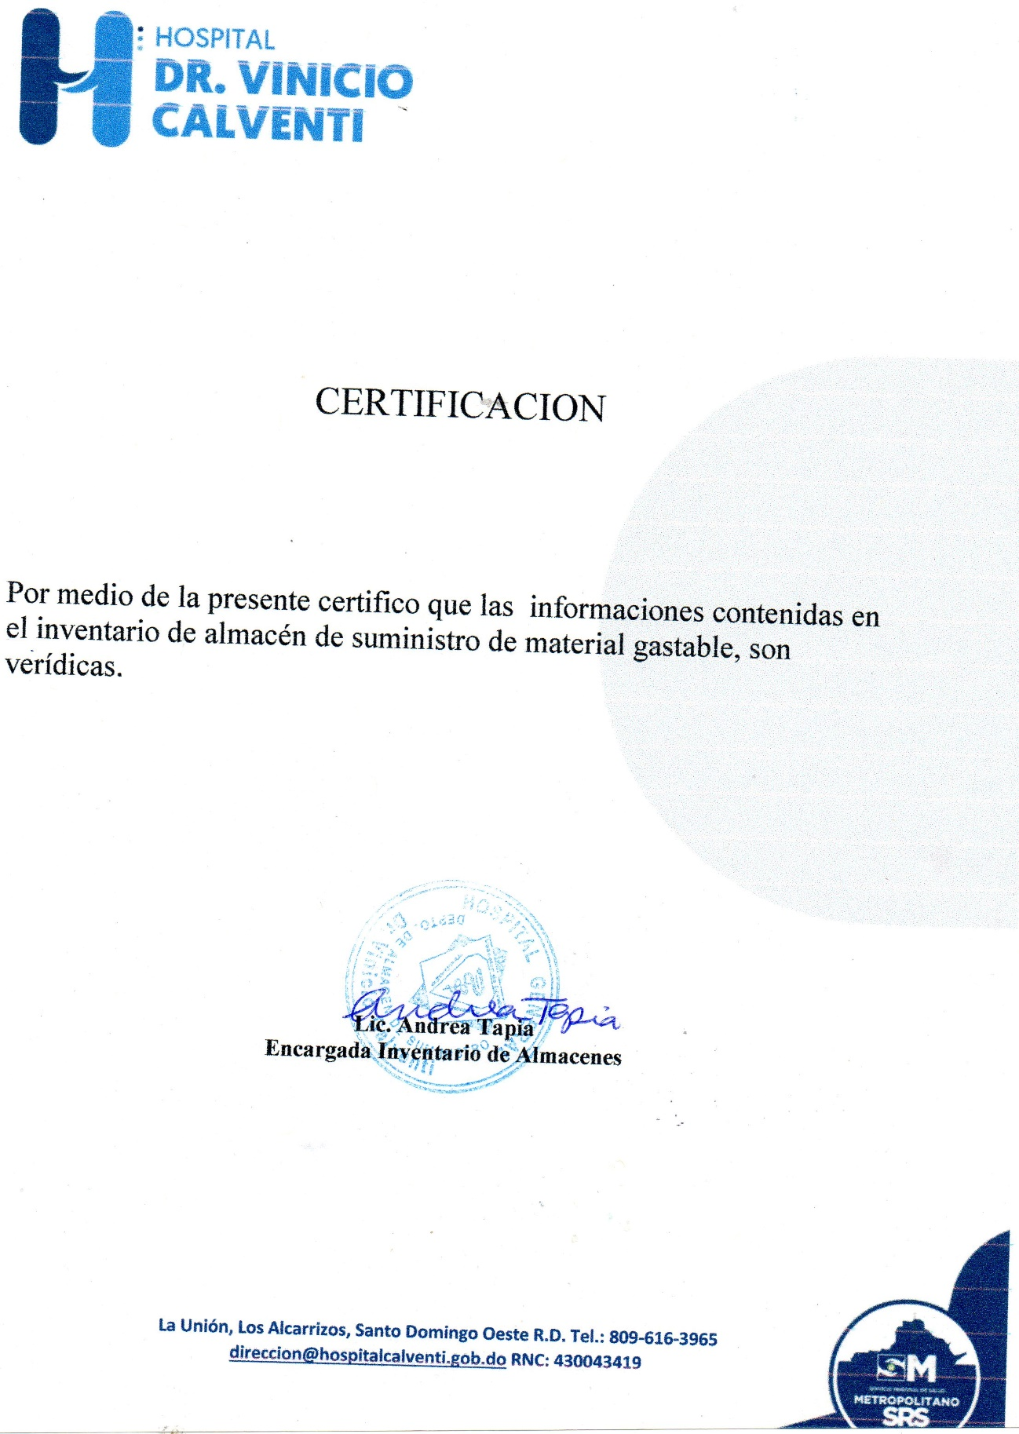
HOSPITAL GENERAL
"DR.VINICIO CALVENTI"
SANTO DOMINGO OESTE, R.D
INVENTARIO MATERIAL GASTABLE
RELACION TRIMESTRAL ABRIL-JUNIO 2021

Descripcion de producto | Unidad de Medida | fecha adquisicion | Fecha registro | cod.Institu | Total inventario | Costo | Total costo RD$
Acido Muriatico | Galon | 2018-05-02 | 2018-05-02 | 10684 | 0 | 255.00 | -
Abanico de pared univerdal 18 |  | "29/04/2021 | 2021-04-29 |  | 0 | 3,559.32 | -
Alcohol en gel | GLN | 2019-02-04 | 2019-02-04 | 6930 | 0 | 1,200.00 | -
Ambientador | GLN | 2021-04-28 | 2021-04-28 | 10546 | 82 | 98.00 | 8,036.00
Ambientador en aerosol |  | 2020-09-10 | 2020-09-10 |  | 0 | 350.00 | -
Ace | libras | 2020-09-10 | 2020-09-10 | 8542 | 1 | 230.00 | 230.00
Acordeon p/archivar |  | 2020-06-25 | 2020-06-25 |  | 37 | 222.20 | 8,221.40
Almohadilla para sello |  | 2020-08-25 | 2020-08-25 |  | 17 | 233.64 | 3,971.88
Bandejas de escritorio ahumada 81/2x11 | und | 2019-07-09 | 2019-07-09 | 11420 | 28 | 144.15 | 4,036.20
Bandas elasticas | CAJAS /100 | 2019-08-19 | 2019-08-19 | 7260 | 1 | 26.31 | 26.31
Borras | UND. | 2018-03-03 | 2018-03-03 | 2106 | 11 | 34.00 | 374.00
Brillos verdes | UND. | 2020-09-09 | 2020-09-09 | 7367 | 761 | 145.00 | 110,345.00
Carpetas tres argolla | UND. | 2018-12-07 | 2018-12-07 | 11326 | 0 | 195.00 | -
Carro de limpieza | UND. | 2018-08-18 | 2018-08-18 | 8295 | 0 | 650.00 | -
Carro de basura con rueda |  | 2018-08-18 | 2018-08-18 |  | 0 | 2,300.00 | -
Cajas para Archivar | UND. | 2018-01-12 | 2018-01-12 | 7576 | 0 | 235.00 | -
Catedra tapa dura ofi-nota de 6 div. | UND | 2018-12-07 | 2018-12-07 | 11422 | 0 | - | -
Cartucho 122 color | UND. | 2018-06-27 | 2018-06-27 | 1368 | 23 | 739.00 | 16,997.00
Cartucho 122 negro | UND. | 2018-06-27 | 2018-06-27 | 1372 | 26 | 785.00 | 20,410.00
Cartucho color 662 | UND. | 2019-05-02 | 2019-05-02 | 8661 | 0 | 536.00 | -
Cartucho negro 662 | UND. | 2019-05-02 | 2019-05-02 | 7357 | 0 | 620.00 | -
Cartucho negro 664 | UND | 2020-09-10 | 2020-09-10 | 11046 | 0 | 620.00 | -
cartucho color 664 |  | 2020-09-10 | 2020-09-10 |  | 0 | 620.00 | -
cartucho color 93 |  | 2020-03-02 | 2020-03-02 |  | 3 | 1,600.00 | 4,800.00
Candado pequeño |  |  |  |  | 0
Candado grande |  |  |  |  | 0
CD en blanco | UND. | 2020-09-10 | 2020-09-10 | 11140 | 3355 | 13.00 | 43,615.00
Cepillo de baño | UND. | 2018-01-23 | 2018-01-23 | 9961 | 56 | 50.00 | 2,800.00
Cepillo de pared |  | 2020-11-23 | 2020-11-23 |  | 20 | 75.00 | 1,500.00
Cinta adhesiva ancha | UND | 2020-02-20 | 2020-02-20 | 9452 | 0 | 60.67 | -
Cinta adhesiva pequeña | UND. | 2020-09-10 | 2020-09-10 | 11150 | 0 | 15.93 | -
Cinta de tinta epson LX 350 | UND. | 2020-09-10 | 2020-09-10 | 8764 | 58 | 300.00 | 17,400.00
Cinta de tinta de impresora |  | 2020-03-22 | 2020-03-22 |  | 14 | 300.00 | 4,200.00
Cinta impresora p/sumadora |  | 2019-07-09 | 2019-07-09 |  | 10 | 125.00 | 1,250.00
Clips grandes | CAJITA | 2019-08-19 | 2019-08-19 | 2132 | 0 | 27.00 | -
Clip pequeño | cajita | 2020-09-10 | 2020-09-10 |  | 625 | 11.19 | 6,993.75
Cloro liquido para conserjeria | gln. | 2021-04-28 | 2021-04-28 | 8971 | 0 | 123.00 | -
Cloro blanqueador para lavanderia | galon | 2021-04-28 | 2021-04-28 | 1481 | 91 | 169.00 | 15,379.00
Cloro granulado | libras | 2021-04-09 | 2021-04-09 | 7747 | 40 | 80.00 | 3,200.00
Cloro en pastilla | UND. | 2020-09-10 | 2020-09-10 | 7748 | 400 | 56.00 | 22,400.00
Corrector ( liquid peaper ) lapiz | UND. | 2019-08-19 | 2019-08-19 | 1465 | 21 | 22.16 | 465.36
Corrector ( liquid peaper ) brocha |  | 2019-08-19 | 2019-08-19 |  | 0 | 22.00 | -
Computadora Dell completa |  | 2019-10-23 | 2019-10-23 |  | 0 | - | -
Cubre colchon | UND. | 2018-06-23 | 2018-06-23 | 10880 | 0 | 250.00 | -
Colchon inflable |  |  |  |  | 1 | 5,900.00 | 5,900.00
Cubeta de cloro |  |  |  |  | 0 | 990.00 | -
Desinfectabte descalin | UND | 2019-05-01 | 2019-05-01 | 10729 | 0 | 348.10 | -
Detergente liquido para manos |  | 2021-04-20 | 2021-04-20 |  | 0 | 250.00 | -
Detergente liquido para pisos | UND | 2019-04-24 | 2019-04-24 | 9491 | 0 | 280.00 | -
Detergente liquido para lavanderia | gln. | 2021-04-20 | 2021-04-20 | 11136 | 13 | 200.00 | 2,600.00
Detergente de fregar | cubeta | 2021-04-13 | 2021-04-13 |  | 0 | 4,100.00 | -
Dispensador de Cinta Adhesiva | UND. | 2021-02-24 | 2021-02-24 | 9453 | 52 | 86.73 | 4,509.96
Dispensador de alcohol en gel | UND | 2018-11-28 | 2018-11-28 | 11264 | 0 | 1,100.00 | -
Dispensador de papel de baño |  | 2020-09-10 | 2020-09-10 |  | 5 | 950.00 | 4,750.00
Desgrasante |  | 2021-03-22 | 2021-03-22 |  | 4 | 460.00 | 1,840.00
Escoba | UND | 2020-09-10 | 2020-09-10 | 8013 | 19 | 103.00 | 1,957.00
Extintores de 20 libras |  | 2021-01-18 | 2021-01-18 |  | 2 | 5,070.00 | 10,140.00
Extintores de 10 libras |  | 2021-01-18 | 2021-01-18 |  | 0 | 2,925.00 | -
Extintores de 10 libras |  | 2021-01-18 | 2021-01-18 |  | 0 | 6,825.00 | -
Ficha de anotar | UND. | 2018-07-10 | 2018-07-10 | 1454 | 0 | 50.00 | -
Forders plastico | UND. | 2019-07-09 | 2019-07-09 | 11149 | 0 | 2.15 | -
Fordes de colores |  | 2020-03-22 | 2020-03-22 |  | 0 | 3.50 | -
Folders 8 1/2 x 11 | UND. | 2021-02-26 | 2021-02-26 | 8854 | 22300 | 2.44 | 54,412.00
Folders manila | CAJA/25 | 2019-07-09 | 2019-07-09 | 6311 | 0 | 3.00 | -
Formulario de autorizacion procedimieno quirurgico | UND. | 2018-06-23 | 2018-06-23 | 9183 | 358 | 65.00 | 23,270.00
Hoja de autorizacion proc.quirurgico |  | 2020-12-08 | 2020-12-08 |  | 0 | 85.00 | -
Formulario Certificado Medico | UND. | 2017-06-13 | 2017-06-13 | 1354 | 50 | 180.00 | 9,000.00
Formulario Control de Liquidos | UND. | 2020-12-08 | 2020-12-08 | 10088 | 63 | 190.00 | 11,970.00
Formulario de Asignacion de trabajo al personal enfermeria | UND. | 2017-10-04 | 2017-10-04 | 10876 | 44 | 90.00 | 3,960.00
Formulario solicitud estudios radiologicos | UND. | 2017-10-04 | 2017-10-04 | 6778 | 0 | 195.00 | -
Formulario de Control de cita | UND. | 2020-12-15 | 2020-12-15 | 8855 | 185 | 41.00 | 7,585.00
Formulario de Control de dieta | UND. | 2018-08-17 | 2018-08-17 | 11100 | 450 | 41.00 | 18,450.00
Formulario de control de glucosa | UND. | 2018-06-25 | 2018-06-25 | 8347 | 83 | 92.00 | 7,636.00
Formulario de Control de permisos,tardansas,ausencias | UND. | 2020-12-23 | 2020-12-23 | 1348 | 85 | 90.00 | 7,650.00
Formulario de cuidados intensivos unidades | UND. | 2017-10-26 | 2017-10-26 | 10725 | 70 | 125.00 | 8,750.00
Formulario de descripcion de parto | UND. | 2017-10-26 | 2017-10-26 | 1269 | 266 | 86.00 | 22,876.00
Formulario de Entrada, pausa y salida (cheqlin) | UND. | 2018-05-25 | 2018-05-25 | 2315 | 100 | 115.00 | 11,500.00
Formulario de Epicrisis | UND. | 2020-12-08 | 2020-12-08 | 1331 | 227 | 150.00 | 34,050.00
Formulario de hemodialisis | UND. | 2016-09-16 | 2016-09-16 | 1532 | 151 | 120.00 | 18,120.00
Formulario de Historia clinica colpograma | UND. | 2018-05-16 | 2018-05-16 | 6779 | 0 | 95.00 | -
Formulario examen Oftalmologico | UND. | 2020-12-23 | 2020-12-23 | 11098 | 73 | 150.00 | 10,950.00
Formulario de pediatra neonatologia | UND. | 2017-05-25 | 2017-05-25 | 1410 | 180 | 125.00 | 22,500.00
Formulario de peticion de alta de un paciente | UND. | 2017-05-25 | 2017-05-25 | 2369 | 250 | 85.00 | 21,250.00
Formulario de recetario | UND | 2021-03-26 | 2021-03-26 | 6777 | 1159 | 44.50 | 51,575.50
Formulario de Recibo de ingreso | UND. | 2017-05-25 | 2017-05-25 | 3785 | 273 | 195.00 | 53,235.00
Formulario de referimiento (normal) | UND. | 2021-01-08 | 2021-01-08 | 4162 | 47 | 120.00 | 5,640.00
Formulario de referimiento Interno | UND. | 2018-07-10 | 2018-07-10 | 2564 | 0 | 53.00 | -
Formulario departamento de anestesiologia(conduccion anestesica) | UND. | 2020-12-16 | 2020-12-16 | 2413 | 55 | 155.00 | 8,525.00
Formulario descripcion de cirugia | UND. | 2017-04-27 | 2017-04-27 | 6321 | 90 | 150.00 | 13,500.00
Formulario Evaluacion Cardiovascular pre-quirugica | UND. | 2018-06-15 | 2018-06-15 | 4569 | 81 | 163.00 | 13,203.00
Formulario Hisotria Clinica pediatrica | UND. | 2017-12-15 | 2017-12-15 | 1326 | 0 | 158.00 | -
Formulario Hisotria Clinica embarazada 1ra | UND. | 2020-12-24 | 2020-12-24 | 11095 | 218 | 12.72 | 2,772.96
Formulario Historia clinica | UND. | 2021-01-15 | 2021-01-15 | 1322 | 161 | 145.00 | 23,345.00
Formulario hoja condicion y dieta | UND. | 2020-12-24 | 2020-12-24 | 6318 | 300 | 138.00 | 41,400.00
Formulario preconserjeria p/pruebas VIH | UND | 19//10/19 | 2019-10-19 | 11269 | 0 | 78.50 | -
Formulario de temperatura | UND. | 2021-03-29 | 2021-03-29 | 1343 | 348 | 82.00 | 28,536.00
Formulario Informe Diario de salas | UND. | 2018-07-10 | 2018-07-10 | 6520 | 31 | 85.00 | 2,635.00
Formulario procedimientos anestesicos realizados por dia | UND. | 2018-07-26 | 2018-07-26 | 4562 | 685 | 75.00 | 51,375.00
Formulario Reporte Diario Consulta Externa | UND. | 2020-12-23 | 2020-12-23 | 11270 | 71 | 138.00 | 9,798.00
Formulario reporte de examen citopatologico cervico vaginal (cuadro) | UND. | 2017-04-10 | 2017-04-10 | 1018 | 92 | 190.00 | 17,480.00
Formulario solicitud citopatologico cervico vaginal | UND. | 2017-04-10 | 2017-04-10 | 2214 | 76 | 185.00 | 14,060.00
Formulario servicio anatomia patologica (raya) | UND. | 2017-08-25 | 2017-08-25 | 3314 | 92 | 160.00 | 14,720.00
Formulario solicitud de estudio histopatologico | UND | 2019-04-12 | 2019-04-12 | 1349 | 48 | 135.00 | 6,480.00
Formulario signo vitales | UND | 2020-12-15 | 2020-12-15 | 11886 | 119 | 89.00 | 10,591.00
Formulario Solicitud Interconsulta | UND. | 2021-03-26 | 2021-03-26 | 6777 | 242 | 138.00 | 33,396.00
Formulario solicitud material cirugia | UND | 2021-01-20 | 2021-01-20 | 1611 | 84 | 138.00 | 11,592.00
Formulario de Gerencia de Servicio Social | UND. | 2015-01-10 | 2015-01-10 | 6315 | 183 | 65.00 | 11,895.00
Formulario sonografia abdominal | UND | 2019-04-12 | 2019-04-12 | 9296 | 394 | 135.00 | 53,190.00
Formulario sonografia ecografia pelvica | UND | 2019-04-12 | 2019-04-12 | 9297 | 295 | 135.00 | 39,825.00
Formulario de sonografia Obstetricia | UND. | 2016-10-25 | 2016-10-25 | 2325 | 125 | 75.00 | 9,375.00
Formulario historia Clinica obstetrica | UND. | 2020-12-15 | 2020-12-15 | 5231 | 212 | 110.00 | 23,320.00
Formulario historia clinica pediatrica | Und | 2021-01-20 | 2021-01-20 | 2530 | 132 | 110.00 | 14,520.00
Formulario resumen pediatrico |  | 2020-12-02 | 2020-12-02 |  | 199 | 90.00 | 17,910.00
Formulario de ingreso de cadaver | UND. | 2017-10-25 | 2017-10-25 | 1317 | 0 | 195.00 | -
Formulario exclusion de Donantes | UND |  |  |  | 0 | 85.00 | -
Formulario de Micelanios | UND. | 2020-12-15 | 2020-12-15 | 1417 | 300 | 175.00 | 52,500.00
Formulario de Notas de enfermera | UND. | 2021-01-08 | 2021-01-08 | 10084 | 130 | 90.00 | 11,700.00
Formulario de Orden de Adminsion de Emergencia | UND. | 2017-02-15 | 2017-02-15 | 3362 | 157 | 130.00 | 20,410.00
Faormulario usuario de emergencia | UND | 2020-12-24 | 2020-12-24 | 1335 | 83 | 150.00 | 12,450.00
Formulario de Orden de Pago | UND. | 2017-01-10 | 2017-01-10 | 10095 | 379 | 185.00 | 70,115.00
Formulario pruebas Especiales pequeños | Und | 2020-12-15 | 2020-12-15 |  | 325 | 60.00 | 19,500.00
Formulario de Pruebas Especiales grandes | UND. | 2017-04-24 | 2017-04-27 | 10089 | 200 | 65.00 | 13,000.00
Formulario de Pruebas Hoja de Solicitud de Analisis | UND. | 2017-02-15 | 2017-02-15 | 1814 | 0 | 198.00 | -
Formulario de Registro de Trabajo de Parto | UND. | 2017-06-13 | 2017-06-13 | 2325 | 0 | 125.00 | -
Formulario Requisicion de Material y equipos | UND. | 2021-01-20 | 2021-01-20 | 1444 | 937 | 138.50 | 129,774.50
Formulario de requisicion de medicamentos |  | 2021-02-23 | 2021-02-23 |  | 571 | 138.50 | 79,083.50
Formulario de Serologia | UND. | 2021-03-26 | 2021-03-26 | 11096 | 440 | 45.00 | 19,800.00
Formulario Evaluacion Pre - Anestesica | UND. | 2018-04-27 | 2018-04-27 | 1315 | 290 | 145.00 | 42,050.00
Formulario Hojas de enfermeria (emergencia) | UND. | 2018-04-09 | 2018-04-09 | 1270 | 157 | 108.00 | 16,956.00
Formulario Evolucion diaria | UND | 2021-03-31 | 2021-03-31 | 9306 | 189 | 108.50 | 20,506.50
Formulario diagnostico odontologico naciona |  | 2020-12-23 | 2020-12-23 |  | 0 | 130.00 | -
Formulario odontologico labor diaria |  | 2020-07-15 | 2020-07-15 |  | 59 | 105.00 | 6,195.00
Formulario odontologico labor mensual |  | 2020-07-15 | 2020-07-15 |  | 62 | 105.00 | 6,510.00
Formulario Laboratorio Clinico de Digestion | UND. | 2017-04-09 | 2017-04-09 | 2010 | 0 | 105.00 | -
Formulario coagulacion sanguinea |  | 2020-12-15 | 2020-12-15 |  | 74 | 60.00 | 4,440.00
Formulario Quimica Sanguinea 1 | UND. | 2017-09-14 | 2017-09-14 | 1015 | 169 | 60.00 | 10,140.00
Formulario Quimica Sanguinea 2 |  | 2021-03-26 | 2021-03-26 | 1025 | 350 | 60.00 | 21,000.00
Formulario Resistencia de Donantes | UND. | 2015-10-13 | 2015-10-13 | 1564 | 0 | 30.00 | -
Formularios de cirugia menor | UND. | 2018-04-27 | 2018-04-27 | 9185 | 0 | 67.00 | -
Formularios Laboratorio Clinico Hematologia | UND. | 2018-06-26 | 2018-06-26 | 3315 | 335 | 85.00 | 28,475.00
...
Descripcion de producto | Unidad de Medida | fecha adquisicion | Fecha registro | cod.Institu | Total inventario | Costo | Total costo RD$
Zafacon pequeño |  |  |  |  | 0 | 350.00 | -
Zafacon grande |  |  |  |  | 0 | 510.00 | -
 |  |  |  |  | TOTAL RD$ |  | 3,533,857.60

LIC.ANDREA TAPIA TAVERAS
COORD.INVENTARIO

